상품제안서
아이리버 FEEL 블루투스 무선이어폰 | 상품코드: S41081

 |  |  |  |  |  |  | 02-713-8555 | www.synergygift.co.kr
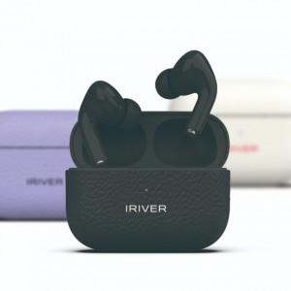

【상세/제작정보】

【인쇄/포장옵션】 | 레이저, 풀칼라 / 포장지포장

【공급단가】 | 수량 | 30~ | 50~ | 100~ | 300~ | 500~
*VAT별도 | 단가 | 28,400원 | 27,950원 | 27,270원 | 26,590원 | 26,130원

【상품 URL】 | https://www.synergygift.co.kr:443/src/goods_detail.php?gdno=41081

